Sheet1
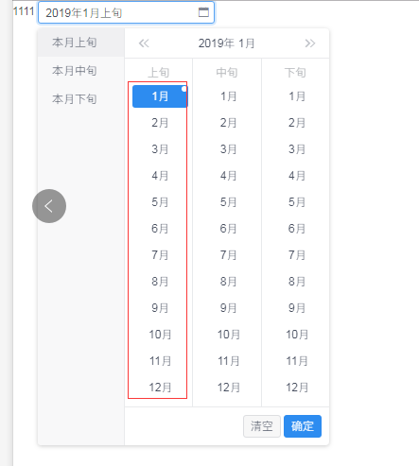
1.上方参考iview组件的选择年份不显示时间范围，直接显示选中的年份，后续组件都如此处理，贵司能否接受（改成显示范围，改动较大！）
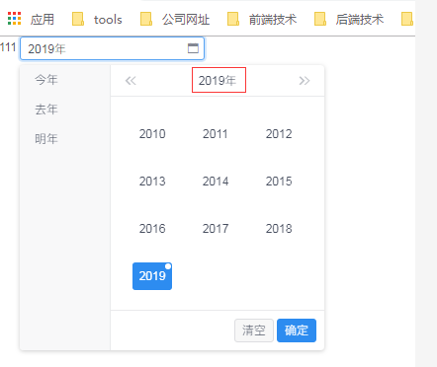

2.年份一次显示10年，规则为选中年份所在的10年（0-9）
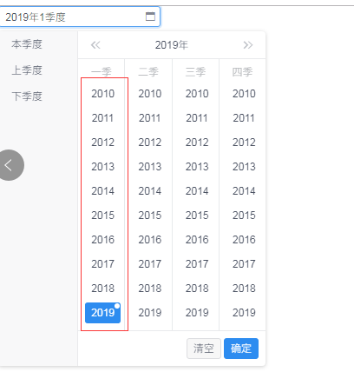

3.月份显示12个月

